Sheet1
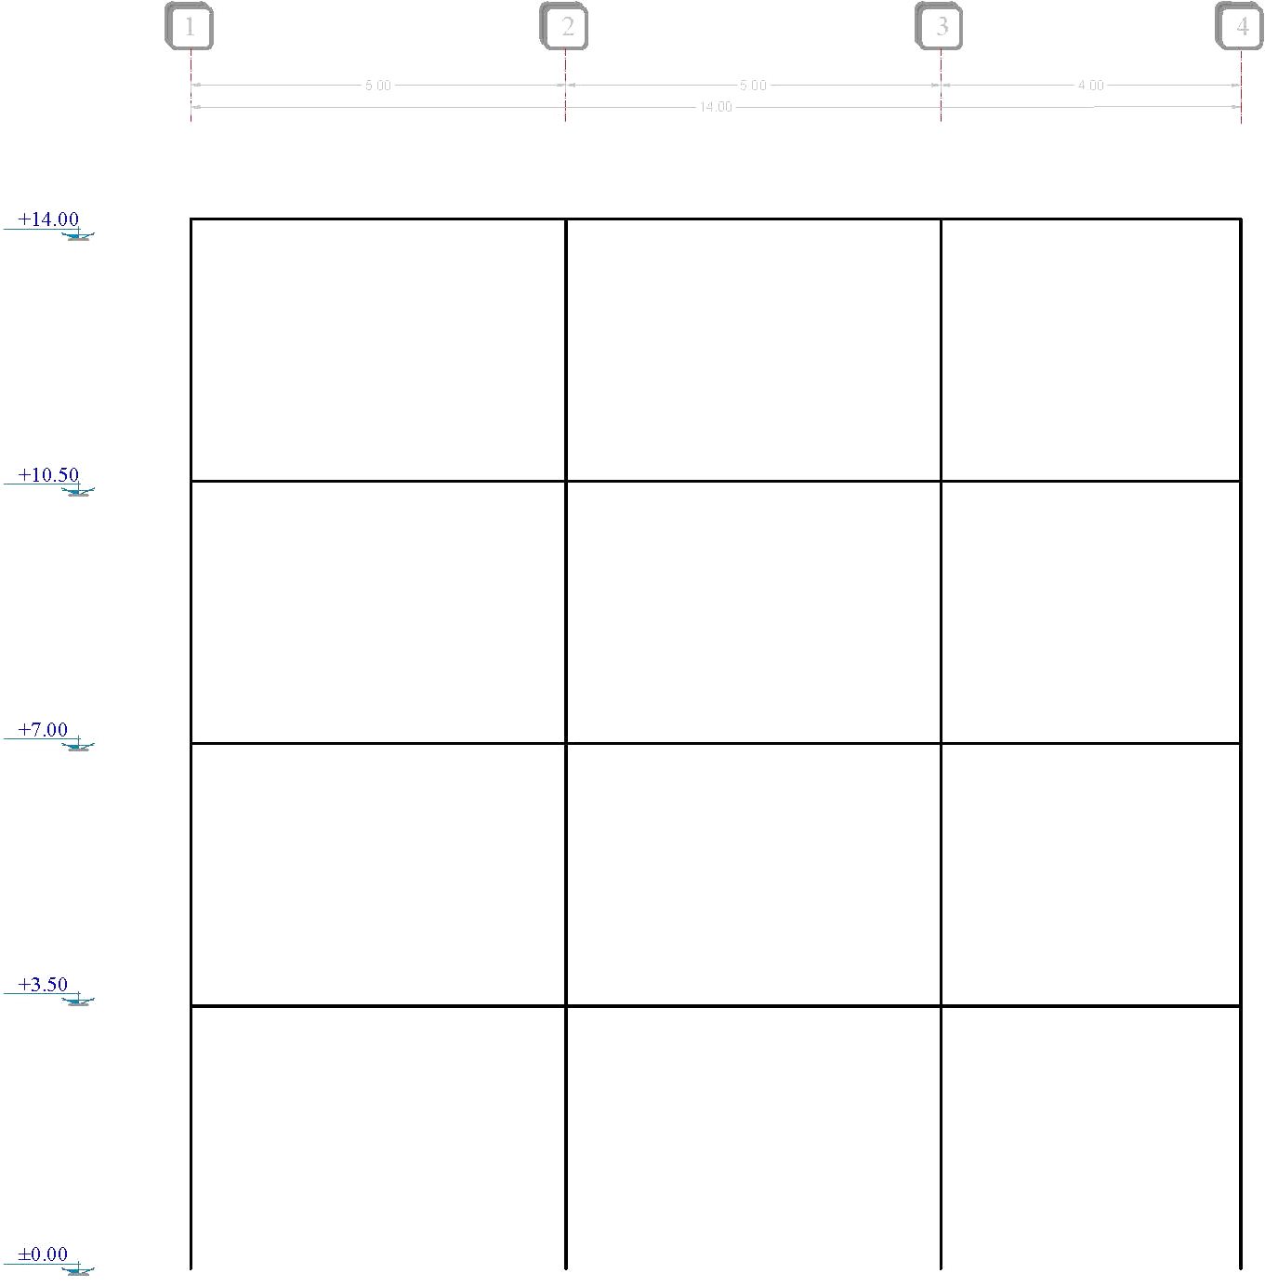
Force | Sum
18278.93 | 18278.93 | 1 |  |  |  | 2 |  |  |  | 3 |  |  |  | 4

 |  |  |  | 2284.86625 | V (kg) |  |  |  | 2284.86625 |  |  |  | 2284.86625
 |  | 3264.0946429 | V (kg) | 5712.165625 | M (kg.m) |  | 6528.1892857 | V (kg) | 5712.165625 |  | 5875.3703571 | V (kg) | 4569.7325 |  | 2611.2757143
 |  | 5712.165625 | M (kg.m) |  |  |  | 11424.33125 | M (kg.m) |  |  | 10281.898125 | M (kg.m) |  |  | 4569.7325
 |  | 2284.86625 | P (kg) |  |  |  | 0 | P (kg) |  |  | 0 | P (kg) |  |  | 2284.86625

16920.02 | 35198.95

 |  |  |  | 6684.735 | V (kg) |  |  |  | 6684.735 |  |  |  | 6684.735
 |  | 6285.5267857 | V (kg) | 16711.8375 | M (kg.m) |  | 12571.053571 | V (kg) | 16711.8375 |  | 11313.948214 | V (kg) | 13369.47 |  | 5028.4214286 | 3777.537
 |  | 10999.671875 | M (kg.m) |  |  |  | 21999.34375 | M (kg.m) |  |  | 19799.409375 | M (kg.m) |  |  | 8799.7375 | 10216.9
 |  | 8969.60125 | P (kg) |  |  |  | 0 | P (kg) |  |  | 0 | P (kg) |  |  | 8969.60125 | 16920.02
 |  |  |  |  |  |  |  |  |  |  |  |  |  |  |  | 18278.93
10216.9 | 45415.85

 |  |  |  | 10076.85 | V (kg) |  |  |  | 10076.85 |  |  |  | 10076.85
 |  | 8109.9732143 | V (kg) | 25192.125 | M (kg.m) |  | 16219.946429 | V (kg) | 25192.125 |  | 14597.951786 | V (kg) | 20153.7 |  | 6487.9785714
 |  | 14192.453125 | M (kg.m) |  |  |  | 28384.90625 | M (kg.m) |  |  | 25546.415625 | M (kg.m) |  |  | 11353.9625
 |  | 19046.45125 | P (kg) |  |  |  | 0 | P (kg) |  |  | 0 | P (kg) |  |  | 19046.45125

3777.537 | 49193.387

 |  |  |  | 11826.154625 | V (kg) |  |  |  | 11826.154625 |  |  |  | 11826.154625
 |  | 8784.5333929 | V (kg) | 29565.386563 | M (kg.m) |  | 17569.066786 | V (kg) | 29565.386563 |  | 15812.160107 | V (kg) | 23652.30925 |  | 7027.6267143
 |  | 15372.933438 | M (kg.m) |  |  |  | 30745.866875 | M (kg.m) |  |  | 27671.280188 | M (kg.m) |  |  | 12298.34675
 |  | 30872.605875 | P (kg) |  |  |  | 0 | P (kg) |  |  | 0 | P (kg) |  |  | 30872.605875

 |  | Span (m) |  |  |  |  | Span (m) |  |  |  | Span (m)
 |  | 5 |  |  |  |  | 5 |  |  |  | 4

 |  |  |  |  |  |  | 14

